Naslovnica
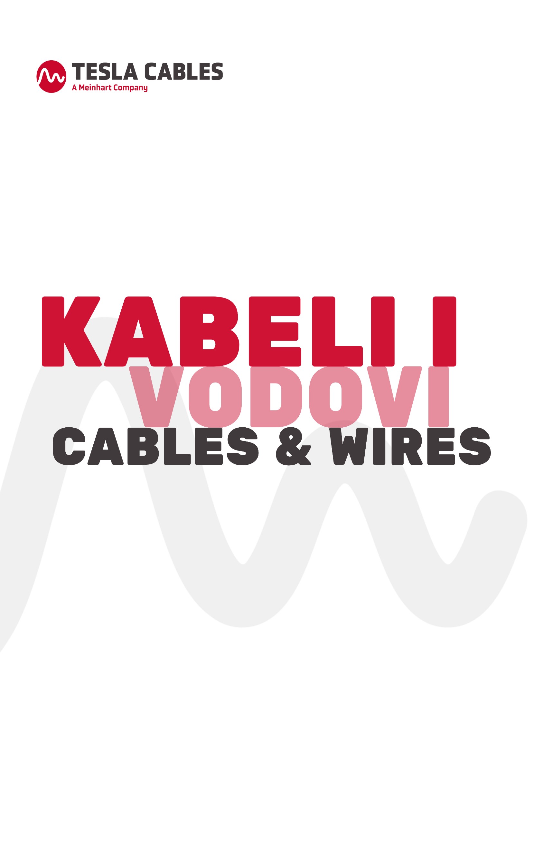

CJENIK / PRICE LIST
vodovi i kabeli do 1 kV
cables and wires up to 1 kV

Srpanj 2024
July 2024

Zadnja


Cjenik je formiran na dan 01.07.2024 i mijenja se ovisno o dnevnom kretanju cijena bakra i aluminija na LME-u
The price list was created on July 1st, 2024 and changes depending on the daily movement of copper and aluminum prices on the LME
TESLA KABELI d.o.o.
Industrijska 20, 10431 Sv. Nedelja
tel: +385 1 2362-900
e-mail: info@teslacables.com

Kontakti / Contacts:
PRODAJA HRVATSKA / SALES DEPARTMENT CROATIA
Sandra Kostelac sandra.kostelac@teslacables.com 01/2362-905
Iskra Radman iskra.radman@teslacables.com 01/2362-907
Antonio Šiljković antonio.siljkovic@teslacables.com 01/2362-909
Davor Dubajić davor.dubajic@teslacables.com 01/2362-919
Marko Joka marko.joka@teslacables.com 01/2362-903
Sven Novoselić sven.novoselic@teslacables.com 01/2362-910
Marko Otročak marko.otrocak@teslacables.com 01/2362-924
Ivor Bujnoh ivor.bujnoh@teslacables.com 01/2362-922
PRODAJA IZVOZ / EXPORT SALES DEPARTMENT
Toni Gulam toni.gulam@teslacables.com 01/2362-920
Igor Balentović igor.balentovic@teslacables.com 01/2362-904
Josip Vukušić josip.vukusic@teslacables.com 01/2362-921
Karlo Capan karlo.capan@teslacables.com 01/2362-923

